Acteurs
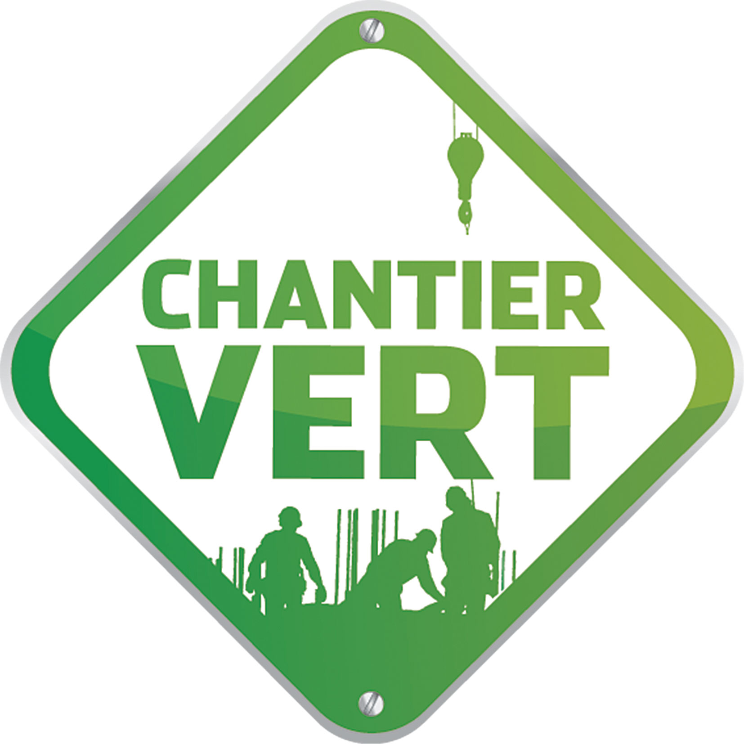
Tableau de suivi du chantier vert_Version 1_Mars 2014

RÉFÉRENTS CHANTIER VERT

FONCTION | NOM | CONTACT
MO
MOE
BE
Entreprise 1
Entreprise 2

